فغدیر
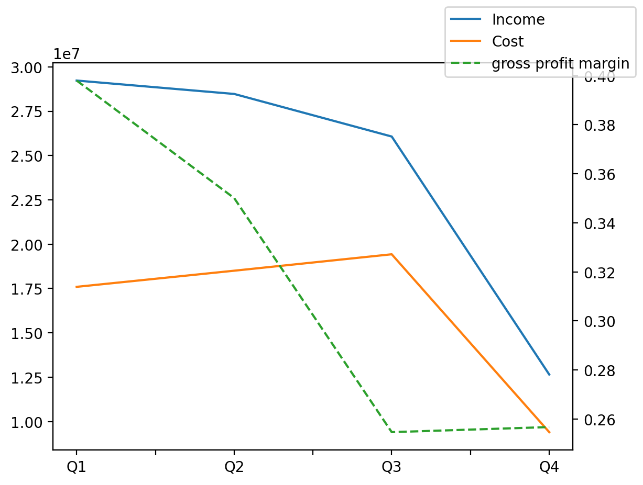
1402/12/29 | Q1 | Q2 | Q3 | Y | Q4 | Q2 / Q1 | Q3 / Q2 | Q4 / Q3
درآمد های عملیاتی | 29,228,159 | 28,472,899 | 26,071,107 | 96,422,046 | 12,649,881 | -3% | -8% | -51%
بهای تمام شده | (17,595,416) | (18,505,045) | (19,431,271) | (64,933,743) | (9,402,011) | 5% | 5% | -52%
سود(زیان)ناخالص | 11,632,743 | 9,967,854 | 6,639,836 | 31,488,303 | 3,247,870 | -14% | -33% | -51%
هزینه های عمومی اداری فروش | (173,932) | (187,767) | (261,554) | (950,190) | (326,937) | 8% | 39% | 25%
سود(زیان)عملیاتی | 11,458,609 | 9,779,415 | 6,372,583 | 30,531,540 | 2,920,933 | -15% | -35% | -54%
سایر درآمدهای غیر عملیاتی | 7,298,581 | 1,271,806 | 319,405 | 10,357,049 | 1,467,257 | -83% | -75% | 359%
سود(زیان)خالص | 18,727,491 | 10,957,382 | 6,712,674 | 40,620,915 | 4,223,368 | -41% | -39% | -37%
مواد مستقیم مصرفی | 14,386,967 | 15,831,599 | 14,715,486 | 48,563,355 | 3,629,303 | 10% | -7% | -75%
سربارتوليد | 4,236,285 | 3,765,995 | 4,892,593 | 15,888,321 | 2,993,448 | -11% | 30% | -39%

